Sheet1
##var | id | ItemName |  | IsInBag | AttributeList | TargetSelectType | AttackNum | GridX | GridY | WeaponSound |  | CellType | IconName | ItemType | ElementType | Quality
## | 道具id | 道具名称 | 道具名称 | 类型 | 属性列表 | 攻击目标 | 攻击个数 | 占格长 | 占格宽 | 子弹音效 | 图形 | 网格型号 | 图形名称 | 道具类型 | 元素类型 | 品质类型
##type | int | int |  | bool | (list#sep=|),int | Battle.TargetSelectType | int | int | int | string |  | Battle.CellType | string | Battle.ItemType | Battle.ElementType | Battle.ItemQuality
##group | c,s | c,s |  | c,s | c | c | c | c | c | c |  | c | c | c,s | c | c,s
 | 101 | 10330036 | 匕首 | TRUE | 2|1|11 | 随机目标 | 1 | 2 | 1 | Battle_Weapon1 |  | 2格 | icon_weapon_type_2 | 武器 | 物理 | 1
 | 102 | 10330037 | 木剑 | TRUE | 2|1|11 | 随机目标 | 1 | 1 | 3 | Battle_Weapon1 | 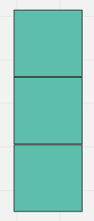 | 3格 | icon_weapon_type_3 | 武器 | 物理 | 1
 | 103 | 10330038 | 手套 | TRUE | 2|3|6 | 空 |  | 1 | 1 |  |  | 1格 | icon_weapon_type_1 | 防具 | 神圣 | 1
 | 111 | 10330039 | 魔法帽 | TRUE | 2|3|7 | 空 |  | 1 | 2 |  | 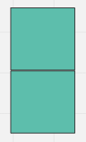 | 2格 | icon_weapon_type_2 | 防具 | 神圣 | 2
 | 112 | 10330040 | 寒冰杖 | TRUE | 2|1|11 | 随机目标 | 1 | 2 | 1 | Battle_Weapon1 |  | 2格 | icon_weapon_type_2 | 武器 | 寒冰 | 2
 | 113 | 10330041 | 弓箭 | TRUE | 2|1|11 | 随机目标 | 1 | 1 | 3 | Battle_Weapon1 |  | 3格 | icon_weapon_type_3 | 武器 | 物理 | 2
 | 114 | 10330042 | 圆盾 | TRUE | 2|3|6 | 空 |  | 2 | 2 |  | 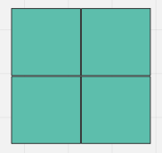 | 4格 | icon_weapon_type_4 | 防具 | 神圣 | 2
 | 121 | 10330043 | 手雷 | TRUE | 2|1|11 | 随机目标 | 1 | 1 | 1 | Battle_Weapon1 |  | 1格 | icon_weapon_type_1 | 武器 | 雷电 | 3
 | 122 | 10330044 | 九齿钉耙 | TRUE | 2|1|11 | 随机目标 | 1 | 3 | 2 | Battle_Weapon1 | 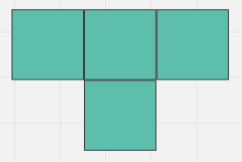 | T格 | icon_weapon_type_T | 武器 | 物理 | 3
 | 123 | 10330045 | 裂地锤 | TRUE | 2|1|11 | 随机目标 | -1 | 2 | 3 | Battle_Weapon1 | 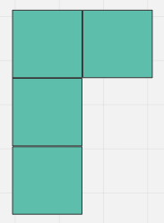 | L格 | icon_weapon_type_L | 武器 | 物理 | 3
 | 124 | 10330046 | 芭蕉扇 | TRUE | 2|1|11 | 最近敌人 | -1 | 1 | 2 | Battle_Weapon3 |  | 2格 | icon_weapon_type_2 | 武器 | 狂风 | 3
 | 131 | 10330063 | 玄极羽扇 | TRUE | 2|1|11 | 最近敌人 | -1 | 1 | 2 | Battle_Weapon2 |  | 2格 | icon_weapon_type_2 | 武器 | 火焰 | 4
 | 199 | 10090001 | 银币钱袋 |  |  |  |  | 1 | 1 |  |  |  |  | 钱袋
 | 201 | 10090002 | 背包1x1 |  |  |  |  | 1 | 1 |  |  |  |  | 背包
 | 202 | 10090003 | 背包1x2 |  |  |  |  | 2 | 1 |  |  |  |  | 背包
 | 203 | 10090004 | 背包2x1 |  |  |  |  | 1 | 2 |  |  |  |  | 背包
 | 204 | 10090005 | 背包2x2x1 |  |  |  |  | 2 | 2 |  | 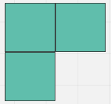 |  |  | 背包
 | 205 | 10090006 | 背包2x2x2 |  |  |  |  | 2 | 2 |  | 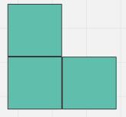 |  |  | 背包
 | 206 | 10090007 | 背包2x2x3 |  |  |  |  | 2 | 2 |  | 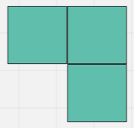 |  |  | 背包
 | 207 | 10090008 | 背包2x2x4 |  |  |  |  | 2 | 2 |  | 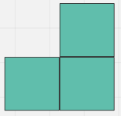 |  |  | 背包
 | 208 | 10090009 | 背包3x1 |  |  |  |  | 1 | 3 |  |  |  |  | 背包
 | 209 | 10090010 | 背包1x3 |  |  |  |  | 3 | 1 |  |  |  |  | 背包

